编码说明
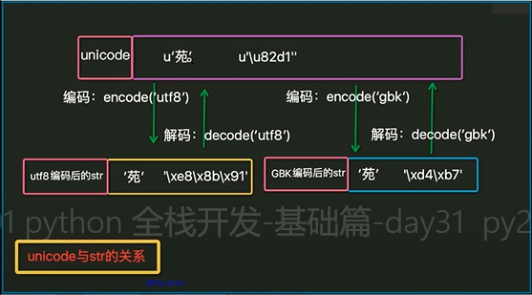
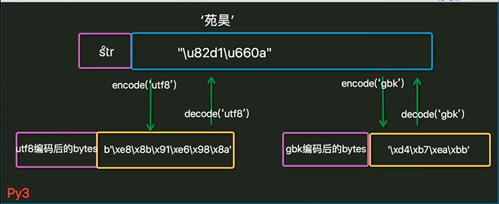
序号 | 事项 | 说明
1 | py2和py3数据类型区别 | python3数据类型：str（保存的是unicode）、bytes(保存的是bytes) python2数据类型: str(保存的是bytes)、unicode（保存的是unicode）
2 | utf8和gbk保存及读取数据区别 | 使用UTF-8编码为bytes,一个汉字保存3个字节，英文和数字按照ASCII码来存 使用gbk编码为bytes,一个汉字保存2个字节，英文和数字按照ASCII码来存
3 | py3默认编码详解 | python3默认编码为utf8，赋值字符串时默认编码为unicode。似乎不一至啊？ （1）这两个不冲突 （2）默认编码utf8是使用py代码编码解码字符串没有传指定编码参数时使用的默认编码, （3）unicode是源代码里赋值给变量字符串时使用的编码，直接放入内存！可以说是内存编码 （4）字符串在Python3内部(源代码中直接赋值的文本)表示统一用unicode编码 #python2 默认是ASCII编码文本，所以需要在脚本开头写：#coding:utf8，告诉程序按utf8编码
4 | 编辑器和解释器编码格式 | 使用编辑器保存的文本编码格式，要和传给python解释器的解码格式相同，不然会报错
5 | python2特点 | str可以和unicode相加,可以自由拼接，但是只限于ASCII码内，汉字不可以
6 | 操作系统默认编码 | Windows的默认编码为GBK,Linux的默认编码为UTF-8 cmd下可以使用chcp命令查看活动页的编码,简体中文系统中显示为936 936 GBK(一般情况下为默认编码) 437 美国英语 65001 utf-8
7 | 保存和读取 | 1.正确理解读取文件编码格式,保存文件的编码格式 （1）当保存的数据是字节时，即时保存用的是utf8编码格式，在cmd中也能正常使用默认gbk编码读取，因为英文字母是用ascii码存储和读取，规则一样； （2）如果是中文保存用的是utf8编码格式，，在cmd中不能正常使用默认gbk编码读取，因为utf8编码保存一个汉字是3个字节，但是gbk读取汉字是两个字节，会有乱码现象；
8 | 编码和解码转换 | 编码： 1.encode('编码格式') 2.bytes('文本','编码格式') 解码： 1.decode('编码格式') 2.str('文本','编码格式')

